Sheet1
Esercizio sulle perdite di carico nei condotti

 |  |  | Scopo: trovare il diametro D del tubo
 |  |  | Per avere una portata Mpunto = |  |  |  | 0.1 | kg/s
 |  |  | Ci sono 3 perdite localizzate
 |  |  |  |  |  | Ltot = | 15 | m

 |  |  | z2 = | 10 | m
 |  |  | p2 = | 0 | bar
 |  |  | Tubo con scabrezza Epsilon = |  |  |  | 0.02 | mm

 |  |  | D = | 8 | mm | 0.008 | m
 |  |  | ni = | 1.00E-06 | m2/s | viscosità cinematica dell'acqua
 |  |  | Area A = pi*D^2/4 = |  | 5.0265482457E-05 | m2
 |  |  | rho = | 1000 | kg/m3
 |  |  | Calcolo la velocità W = Mpunto/(rho*A) = |  |  |  | 1.9894367886 | m/s
 |  |  | Calcolo il n° di Reynolds |  |  | Re = W*D/ni = |  | 15915.494309
 |  |  | Epslion/D = |  | 0.0025
 |  |  | Da Moody leggo lambda = |  |  | 0.033 |  | Rd = lambda*L/D*W^2/2 = |  | 122.44625465 | J/kg

 |  |  | z1 = | 0 | m |  |  | Perdite concentrate | Beta_tot = | 4.5
 |  |  | p1 = | 3 | bar |  |  | Rconc = Beta_tot*W^2/2 = |  | 8.9051821561 | J/kg
 |  |  |  |  |  |  |  | R_tot = Rd+Rconc = |  | 131.3514368 | J/kg
Diagramma di Moody
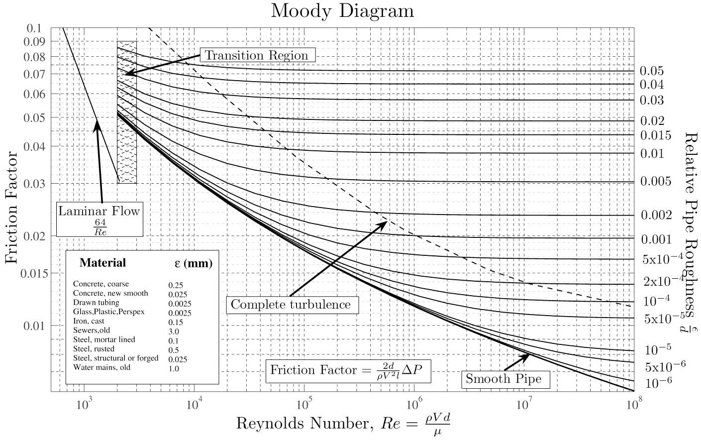

Equazione di bilancio energia di un sistema aperto senza scambi di calore

(p1-p2)=rho*(g*(z2-z1)+R_tot) = | 229451.4368 | Pa | 2.294514368 | bar
 | Ho disponibile |  | 3 | bar

